萨克斯风
所属类目 | 乐器/吉他/钢琴/配件-----西洋乐器------萨克斯风
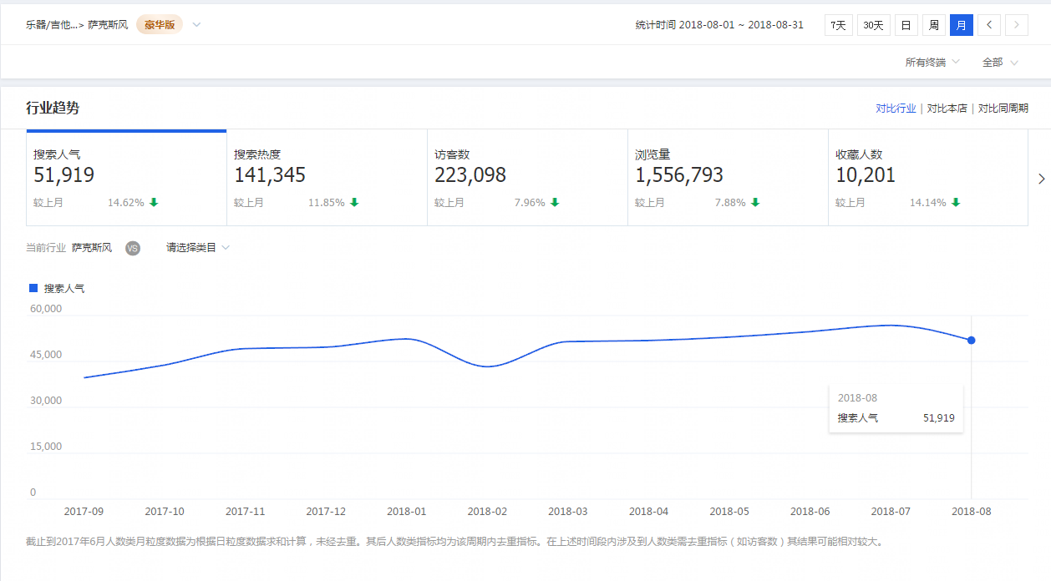

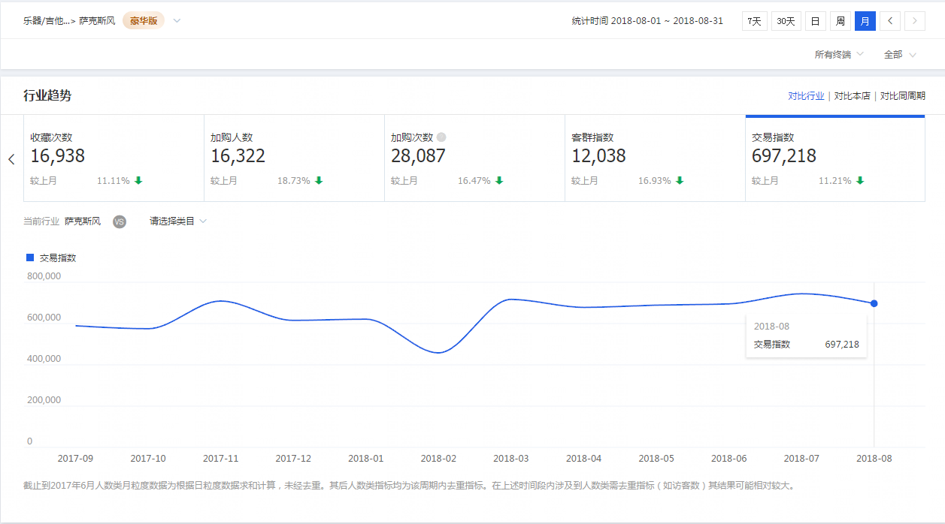

今年的7月份相比上一年的7月份搜索人气指数增长了20941，交易指数增长了156197。今年8月份相比于上一年8月份搜索人气指数增长了17790，交易指数增长了133604。可以看出这个市场的体量的增长趋势是比较明显的。

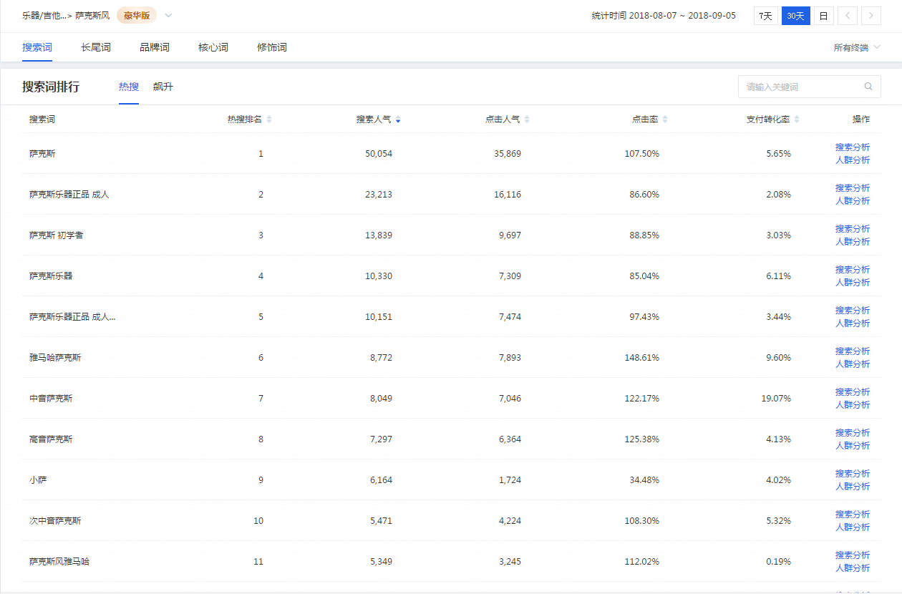

行业主要的热搜关键词 萨克斯 萨克斯乐器正品 成人 萨克斯 初学者 萨克斯乐器 萨克斯乐器正品 成人 初学者

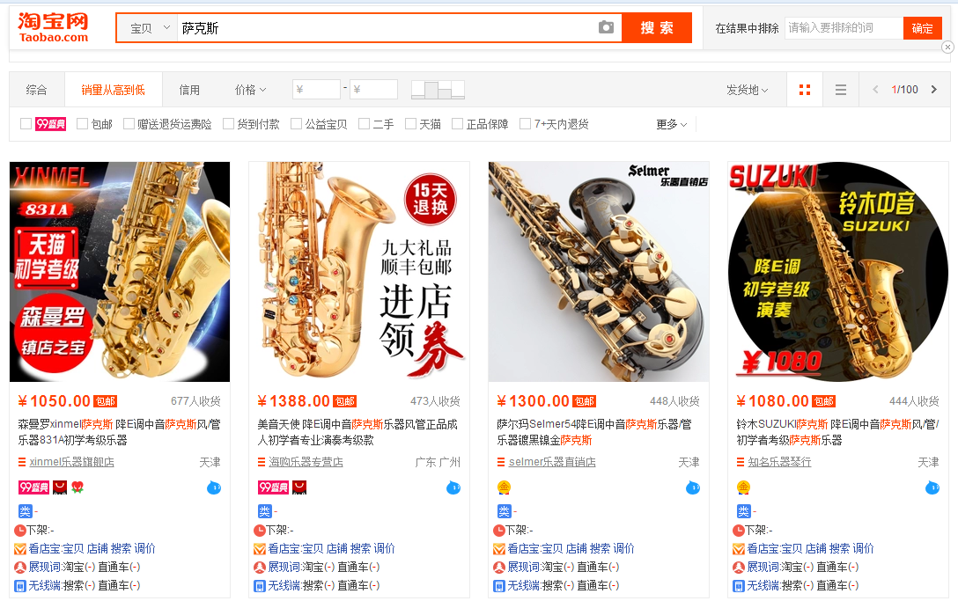

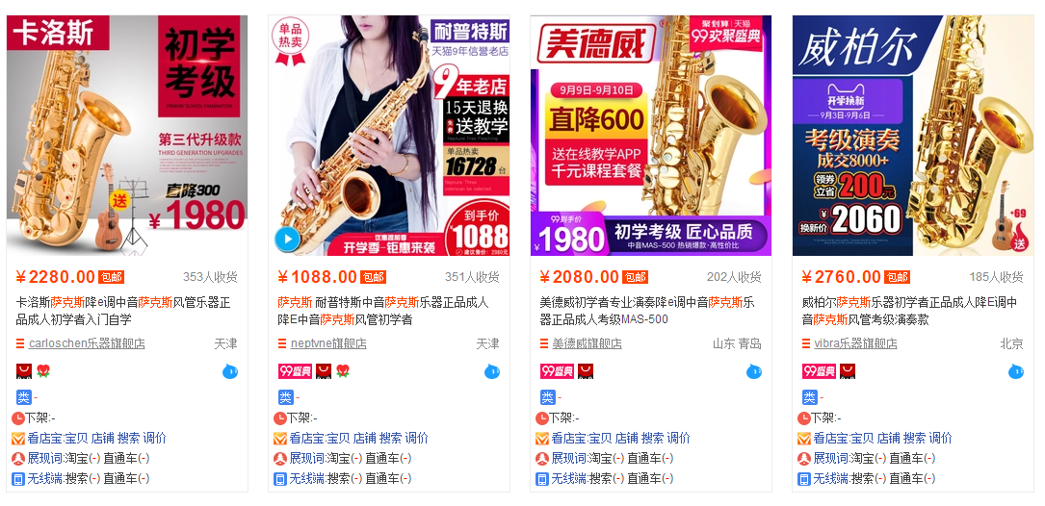

市场上热卖宝贝的客单价都在1000多，2000多，3000多的价位。 根据阿里巴巴平台了解到的批发价的情况，利润应该在20%-50%不等

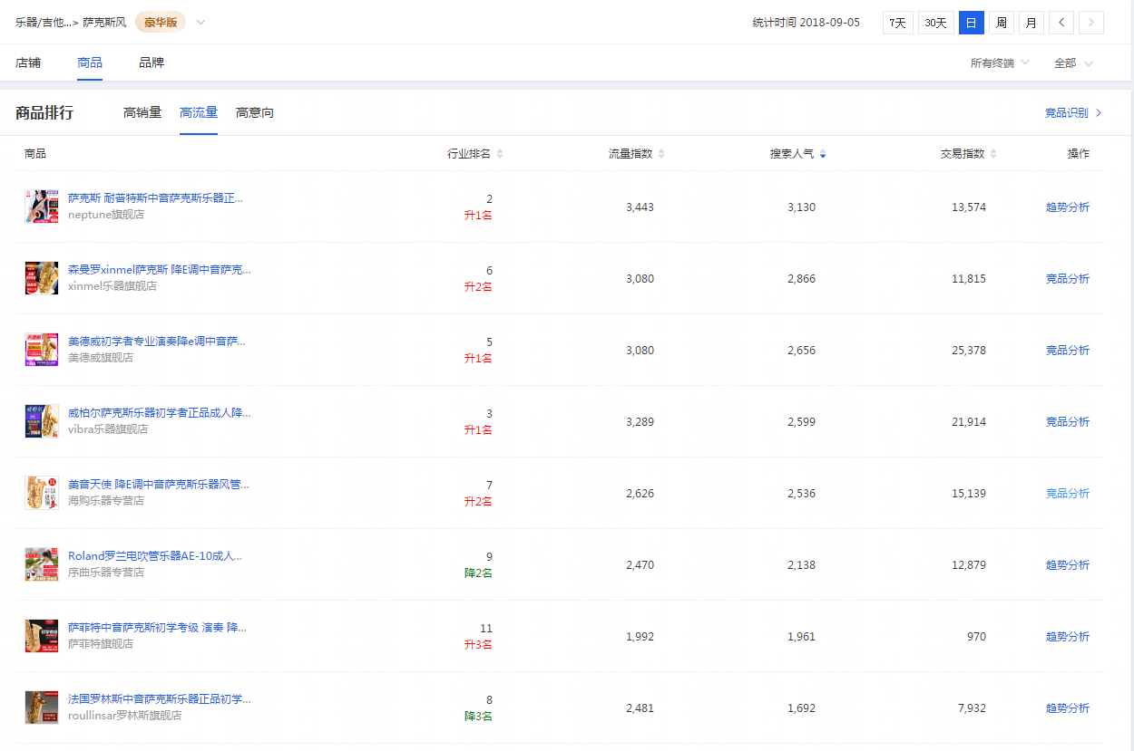

由于行业市场体量不大，因此只针对搜索人气排序TOP5流量结构做分析

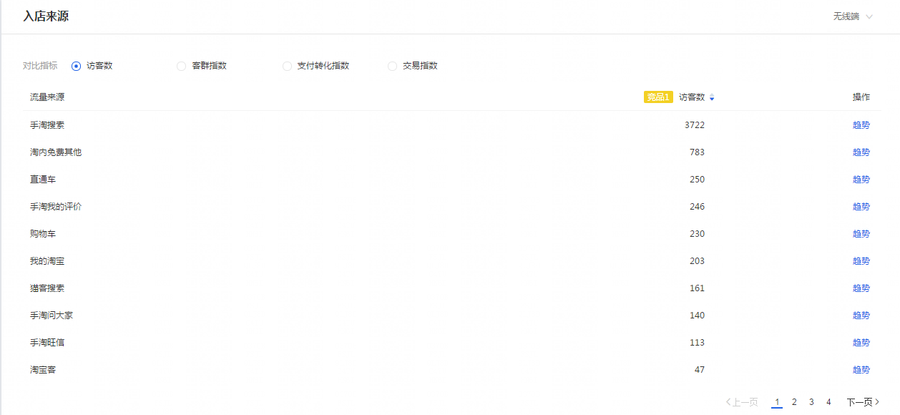

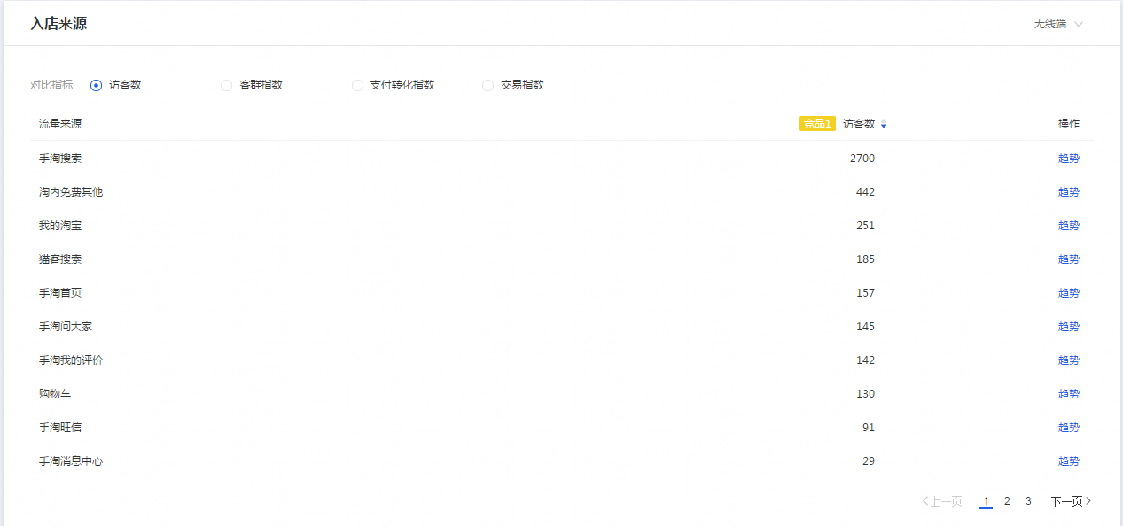



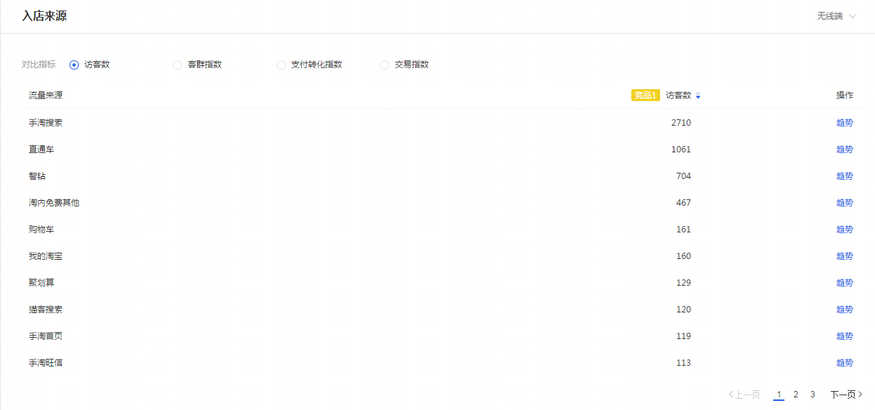



根据搜索人气TOP前五宝贝的流量结构的分析显示 对于广告费这块的投入并不多 可以从侧面反映了这个市场的竞争度并不大 如需更深入的研究，需要做全方位的市场调查十二份表格

蓝海市场挖掘总结 根据以上的数据抓取分析 可以初步判断萨克斯风这个类目是一个增长趋势明显的市场 并且利润空间还不错 而且竞争度不算高 可以结合自身实际情况，考虑切入这个市场，赚钱的机会很大

